Dle přezdívky
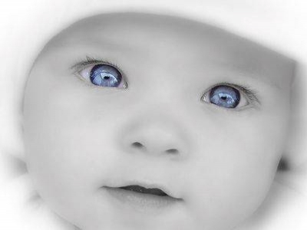 |  |  |  |  |  | 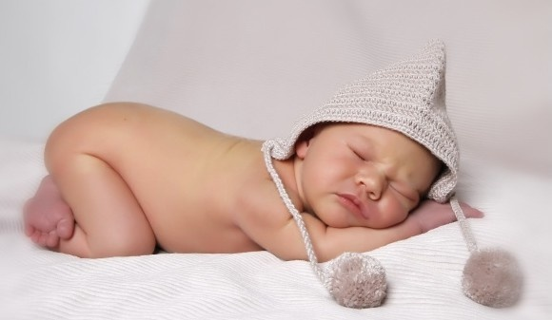

Přezdívka | Plánovaný TP | Skutečný TP | cm | g | Pohlaví | Jméno, | Porodnice
Andrea91 | 2014-05-19 |  |  |  | Chlapeček | Matěj | Chrudim
Barča | 2014-05-11
Berule | 2014-05-12
Blanka 87 | 2014-05-23 |  |  |  | Chlapeček | Filípek | Mělník
Cami |  |  |  |  | Chlapeček | Daneček
Eileen | 2014-05-01 | 2014-05-08 | .52 | 3,700 | Chlapeček | Vašíček | Ostrava (Vítkovice)
Eli2 | 2014-05-08 | 28.42014 | .49 | 3,190 | Holčička | Eliška | Svitavy
Emilly | 2014-05-23 |  |  |  | Holčička | Emilly
Estrella | 2014-05-02 | 2014-04-21 | .49 | 3,350 | Chlapeček | Matěj | Praha (Krč)
Eva | 2014-05-05 | 2014-02-28 |  | 1,250 | Holčička | Eliška | Brno (FN Obilní trh)
Ivín | 2014-05-19 |  |  |  | Chlapeček | Dominik | Hořovice
Janči87 | 2014-05-28 |  |  |  | Holčička |  | Bohunice
Janula | 2014-05-06 |  |  |  | Holčička | Květinka | Bohunice
Jenik79 | 2014-05-23 |  |  |  | Chlapeček |  | Olomouc
Ještěrka | 2014-05-24 |  |  |  | Chlapeček | Štěpánek | ? M. Boleslav x Jičín x Praha (U Apolináře)
Kačule | 2014-05-05 | 2014-05-06 | .54 | 4,450 | Chlapeček | Ondrášek | Ústí nad Labem
Kejmila | 2014-05-06 | 2014-05-02 | .50 | 3,560 | Chlapeček | Matěj | Plzeň
KláraZ | 2014-05-07 |  |  |  | Chlapeček | Kubíček | Sokolov
Knedlíček | 2014-06-09
Kozlerka | 2014-05-31 |  |  |  | Holčička | Emička | Praha (Bulovka)
Lenka J. | 2014-05-21 | 2014-04-18 | .49 | 2,600 | Chlapeček | Tomášek | Most
LSchambergerova | 2014-05-07 |  |  |  | Chlapeček | Šimonek | Praha (U Apolináře)
Lucie | 2014-05-20 |  |  |  | Překvápko
Macejko | 2014-05-17
Maminka | 2014-05-03 | 2014-04-11 | .46 | 2,500 | Holčička | Liliana | Třinec
Mari27 | 2014-05-07 |  |  |  | Holčička | Isabellka | Tábor
Michaela91 | 2014-05-24 | 2014-05-04 | .50 | 2,640 | Holčička | Viktorka | Praha (U Apolináře)
Mickey | 2014-05-16 |  |  |  | Holčička | Emička | Nový Jičín
Millyn |  |  |  |  | Chlapeček | Radeček
Miška26
Monique87 | 2014-05-26 | 2014-04-27 |  | 2,016 | Holčička | Laura | České Budějovice
Moni89 | 2014-05-02 | 2014-04-13 |  | 2,600 | Holčička | Eliška | Chrudim
Monnulinka | 2014-05-30 |  |  |  | Chlapeček | Filípek | Opava
Nikoll | 2014-05-31 |  |  |  |  |  | Nový Jičín
Olla | 2014-05-20 |  |  |  | Holčička
Petí | 2014-05-02 | 2014-04-23 | .50 | 2,900 | Holčička | Alžběta | Slaný
Petule | 2014-05-26 |  |  |  | Chlapeček | Mikulášek | Brno (Milosrdných bratří)
Peťuš | 2014-05-11 | 2014-05-02 |  |  | Holčička | Eliška
Romuli | 2014-05-23 |  |  |  | Chlapeček | Adámek | Boskovice
Rony | 2014-05-21 |  |  |  | Holčička | Barborka | Brno (Milosrdných bratří)
Rozárka.79 | 2014-05-23 |  |  |  | Holčička | Terezka
Simca28 | 2014-05-17 | 2014-04-30 | .50 | 3,400 | Chlapeček | Tadeášek | Karlovy Vary
Šmidlíček | 2014-05-01 | 2014-04-28 | .52 | 3,750 | Holčička | Sofinka | Brno (Bohunice)
Terije | 2014-05-22 |  |  |  | Chlapeček | Kájík
Theruska | 2014-05-27 |  |  |  | Chlapeček | Tomášek | Opava
Viki88 | 2014-05-23 |  |  |  | Holčička | Leontýnka
Zarete | 2014-05-01 | 2014-04-28 | .50 | 3,950 | Chlapeček | Šimonek | Třebíč
Zdendíci |  | 2014-05-07 | .51 | 3,550 | Chlapeček | Zdeneček
Zuzinka512 | 2014-05-16 | 2014-05-05 | .46 | 2,520 | Holčička | Natálka | Praha (Motol)
 |  | Celkem |  |  | 43

